Feuil1
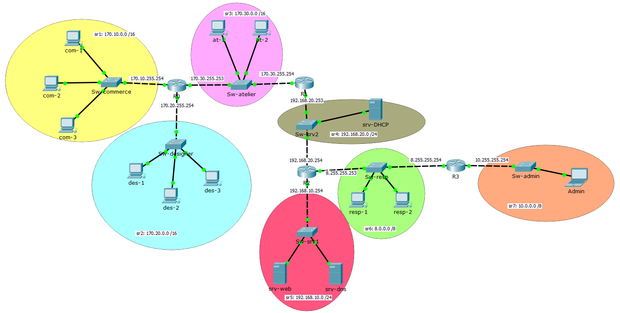
Consignes :
Remplissez les tableaux de routage sous le schéma réseau.
Déterminez le type (connectée ou statique), le MSR, l'interface du routeur et la passerelle de chaque route

 | R0 |  |  |  |  | R1
 | Type | IDSR | MSR | Interface | Passerelle | Type | IDSR | MSR | Interface | Passerelle
 | Connecté | 170.10.0.0 | 255.255.0.0 | 170.10.255.254 | 170.10.255.254 | Statique | 170.10.0.0 | 255.255.0.0 | 170.30.255.254 | 170.30.255.253
 | Connecté | 170.20.0.0 | 255.255.0.0 | 170.30.255.253 | 170.30.255.253 | Statique | 170.20.0.0 | 255.255.0.0 | 170.30.255.254 | 170.30.255.253
 | Connecté | 170.30.0.0 | 255.255.0.0 | 170.20.255.254 | 170.20.255.254 | Connecté | 170.30.0.0 | 255.255.0.0 | 170.30.255.254 | 170.30.255.254
 | Statique | 192.168.20.0 | 255.255.255.0 | 170.30.255.253 | 170.30.255.254 | Connecté | 192.168.20.0 | 255.255.255.0 | 192.168.20.253 | 192.168.20.253
 | Statique | 192.168.10.0 | 255.255.255.0 | 170.30.255.253 | 170.30.255.254 | Statique | 192.168.10.0 | 255.255.255.0 | 192.168.20.253 | 192.168.20.254
 | Statique | 8.0.0.0 | 255.0.0.0 | 170.30.255.253 | 170.30.255.254 | Statique | 8.0.0.0 | 255.0.0.0 | 192.168.20.253 | 192.168.20.254
 | Statique | 10.0.0.0 | 255.0.0.0 | 170.30.255.253 | 170.30.255.254 | Statique | 10.0.0.0 | 255.0.0.0 | 192.168.20.253 | 192.168.20.254

 | R2 |  |  |  |  | R3
 | Type | IDSR | MSR | Interface | Passerelle | Type | IDSR | MSR | Interface | Passerelle
 | Statique | 170.10.0.0 | 255.255.0.0 | 192.168.20.254 | 192.168.20.253 | Statique | 170.10.0.0 | 255.255.0.0 | 8.255.255.254 | 8.255.255.253
 | Statique | 170.20.0.0 | 255.255.0.0 | 192.168.20.254 | 192.168.20.253 | Statique | 170.20.0.0 | 255.255.0.0 | 8.255.255.254 | 8.255.255.253
 | Statique | 170.30.0.0 | 255.255.0.0 | 192.168.20.254 | 192.168.20.253 | Statique | 170.30.0.0 | 255.255.0.0 | 8.255.255.254 | 8.255.255.253
 | Connecté | 192.168.20.0 | 255.255.255.0 | 192.168.20.254 | 192.168.20.254 | Statique | 192.168.20.0 | 255.255.255.0 | 8.255.255.254 | 8.255.255.253
 | Connecté | 192.168.10.0 | 255.255.255.0 | 192.168.10.254 | 192.168.10.254 | Statique | 192.168.10.0 | 255.255.255.0 | 8.255.255.254 | 8.255.255.253
 | Connecté | 8.0.0.0 | 255.0.0.0 | 8.255.255.253 | 8.255.255.253 | Connecté | 8.0.0.0 | 255.0.0.0 | 8.255.255.254 | 8.255.255.254
 | Statique | 10.0.0.0 | 255.0.0.0 | 8.255.255.253 | 8.255.255.254 | Connecté | 10.0.0.0 | 255.0.0.0 | 10.255.255.254 | 10.255.255.254

